概要パネル
２年生卒業制作 Webアプリケーション開発

 | タイトル |  | SpotMusic |  | 班名 | ２班

 | 概 要 | SpotMusicは、音楽再生とユーザー同士のつながり・共有を融合したアプリです。 Spotify Web APIを活用し、Spotifyの楽曲を再生しながら他のユーザーとプレイリストを共有したりチャット形式でコミュニケーションを取ることができます。 単なる音楽アプリにとどまらず、音楽を通じた価値観の共有や新たなつながりを生み出すことを 目的としています。

 | ターゲット | 音楽を通じて他のユーザーと交流したい人 友人やコミュニティ内でプレイリストを共有・管理したい人 チャット機能を活用し、リアルタイムで音楽の話題を楽しみたい人

 | 特長 | 音楽再生とコミュニケーションの融合：音楽を聴きながら、プレイリストの共有やチャットが可能 Spotify Web APIを活用：Spotifyの楽曲を検索・再生できる フレンド機能：他ユーザーのプレイリストを閲覧し、コメントを投稿可能 非同期通信のチャット機能：リアルタイムでメッセージが自動更新 ブロック機能：不要なやり取りを制限し、安全なコミュニケーションを確保

 | 機能 | 検索機能・マイプレイリスト管理（自身のプレイリストを作成・管理） ・メイン画面（フォロー中のアーティスト、最近再生した曲、再生回数の多いアーティスト、新着アルバム情報を表示）・NowPlaying画面（再生中の楽曲情報を表示）・コントロールバー（再生・スキップ・戻る・シャッフル・リピートなどの楽曲操作）・フレンド機能・チャット機能・ブロック機能

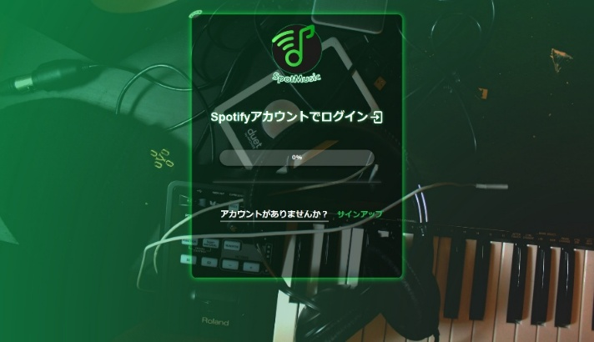
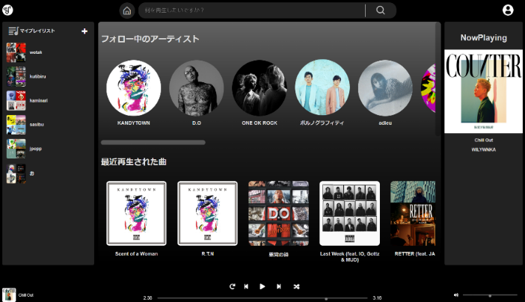

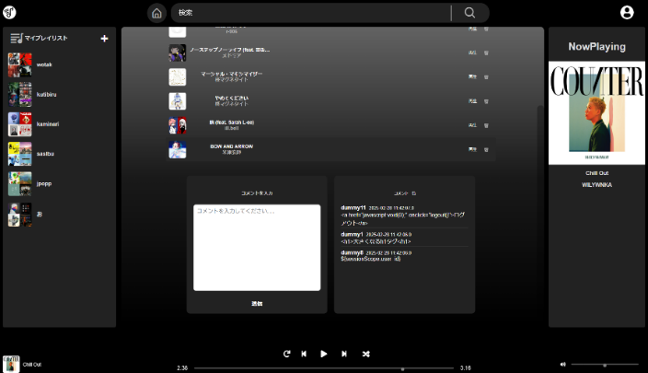
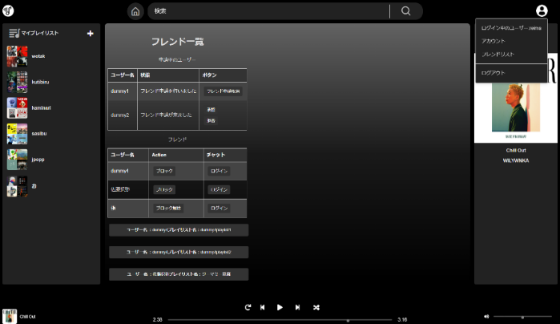
 | トップページ |  |  | メインページ

 | プレイリスト |  |  | フレンドリスト

サンプル
２年生卒業制作 Webアプリケーション開発

 | タイトル |  | 班名

 | 概 要

 | ターゲット

 | 特長

 | 機能

 |  | 

 | ＜〇〇画面＞ | ＜〇〇画面＞
 | 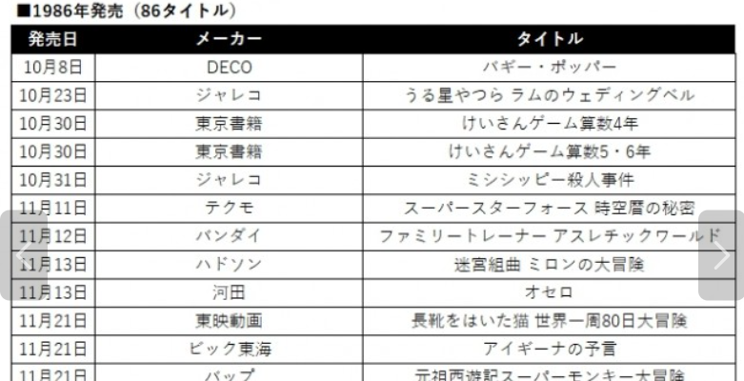 | 

 | ＜〇〇画面＞ | ＜〇〇画面＞

